暢銷商品
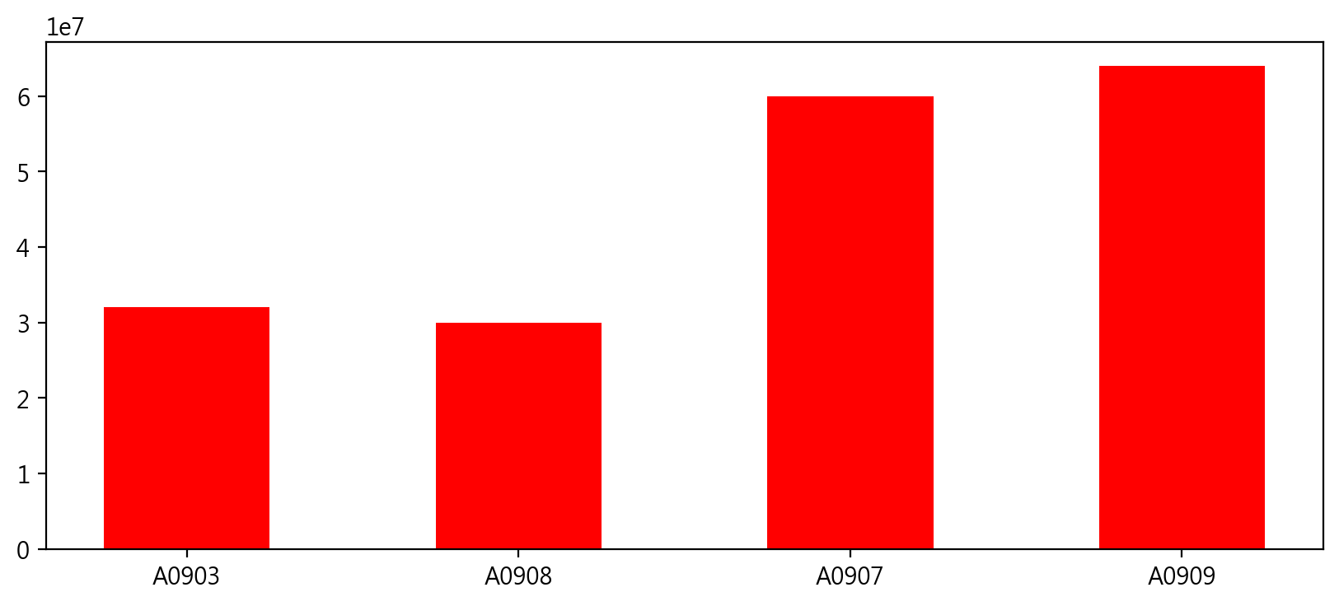
月份 | 產品代號 | 產品種類 | 銷售地區 | 業務人員編號 | 單價 | 數量 | 總金額
1 | A0302 | 應用軟體 | 韓國 | A0903 | 8000 | 4000 | 32000000
1 | A0302 | 應用軟體 | 東南亞 | A0908 | 5000 | 6000 | 30000000
1 | G0350 | 電腦遊戲 | 德國 | A0907 | 5000 | 12000 | 60000000
1 | A0302 | 應用軟體 | 義大利 | A0909 | 8000 | 8000 | 64000000

